Sheet1
加工指令表
订单编号 | PW071502 | 客户名称 | 梁生（t_1483107442236_0629）
交货日期 | 2019-07-16 | 文件名称 | 配件
制作工艺 | SLA | 打磨要求 | C | 业务员 | 王飞
数量 | 2 | 克数 | 12 | 编程人员
上机机号 |  | 下机时间 |  | 处理人员
打印材料 | 高韧性8000材料

注意 事项 | 打磨光滑 注意：壁厚误差0.1mm以内

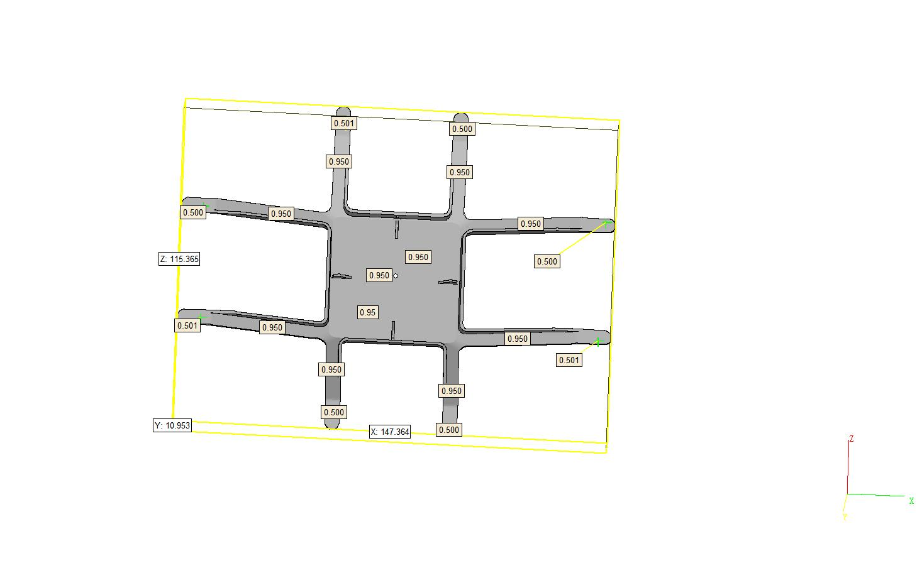

制表人： | 王飞 |  |  | 7/15/19

